Расчет
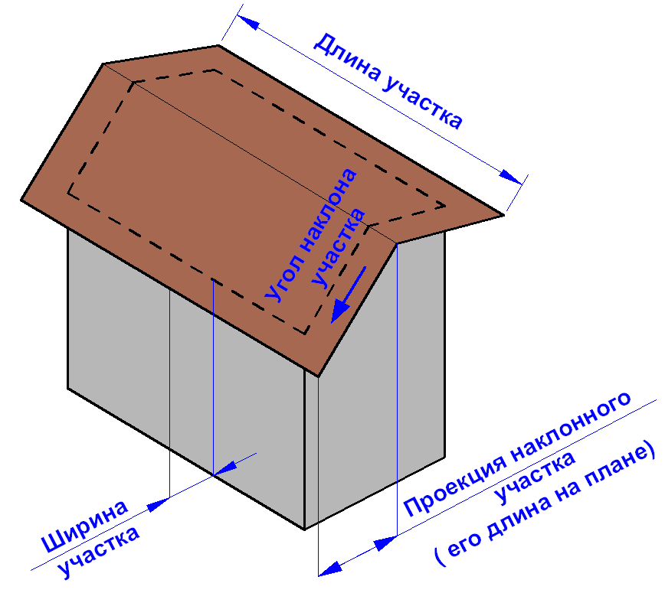
Виберіть тип панелі |  |  |  |  |  |  |  | Додати вручну погонаж H-профілю | 4
 |  | Использовать J-профиль только по внутреннему периметру дома |  |  |  |  |  | Додати вручну погонаж J-профілю | 5
 |  |  |  |  |  |  |  | Додати вручну площу | 0.5
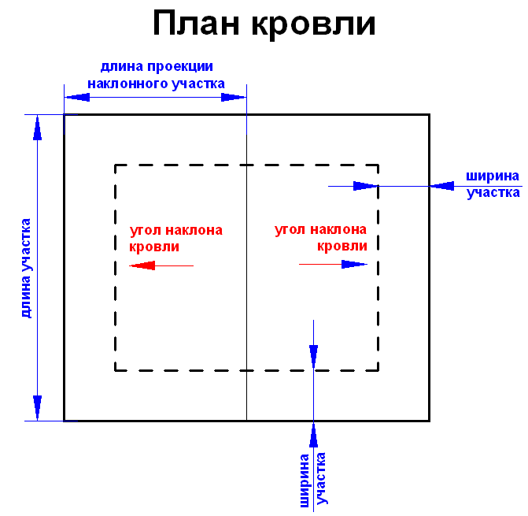
№ | Довжина звису (або довжина проекції нахиленої ділянки, тоді слід ввести кут її нахилу) | Фактична ширина звису | Кут нахилу | Кількість ділянок | Пари ділянок зі спільною площею (ця площа вираховується з загальної площі!!!) |  | Кількість пар
1 | 3.25 | 5.8 | 0 | 1 | Ширина першої ділянки з пари 1 | 0 | 1
2 | 1.55 | 3 | 0 | 1 | Ширина другої ділянки з пари 1 | 0
3 | 4.8 | 0.85 | 0 | 1 | Ширина першої ділянки з пари 2 | 0 | 1
4 | 0 | 0 | 0 | 1 | Ширина другої ділянки з пари 2 | 0
5 | 0 | 0 | 0 | 1 | Ширина першої ділянки з пари 3 | 0 | 1
6 | 0 | 0 | 0 | 1 | Ширина другої ділянки з пари 3 | 0
7 | 0 | 0 | 0 | 1 | Ширина першої ділянки з пари 4 | 0 | 1
8 | 0 | 0 | 0 | 1 | Ширина другої ділянки з пари 4 | 0
9 | 0 | 0 | 0 | 1 | Ширина першої ділянки з пари 5 | 0 | 1
10 | 0 | 0 | 0 | 1 | Ширина другої ділянки з пари 5 | 0
11 | 0 | 0 | 0 | 1 | Ширина першої ділянки з пари 6 | 0 | 1
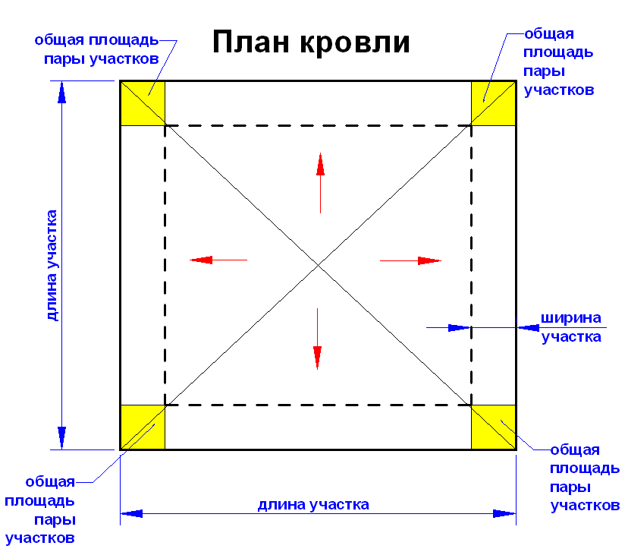
12 | 0 | 0 | 0 | 1 | Ширина другої ділянки з пари 6 | 0
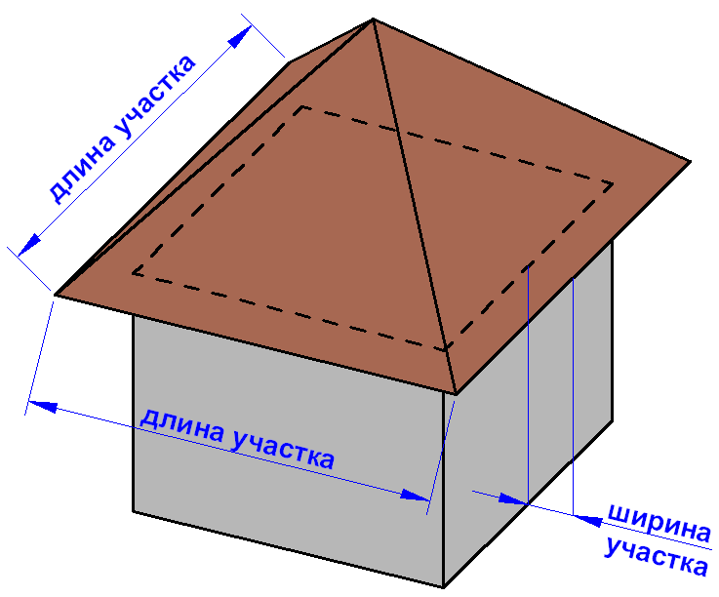
13 | 0 | 0 | 0 | 1 | Ширина першої ділянки з пари 7 | 0 | 1
14 | 0 | 0 | 0 | 1 | Ширина другої ділянки з пари 7 | 0
15 | 0 | 0 | 0 | 1 | Ширина першої ділянки з пари 8 | 0 | 1
16 | 0 | 0 | 0 | 1 | Ширина другої ділянки з пари 8 | 0
17 | 0 | 0 | 0 | 1 | Ширина першої ділянки з пари 9 | 0 | 1
18 | 0 | 0 | 0 | 1 | Ширина другої ділянки з пари 9 | 0
19 | 0 | 0 | 0 | 1 | Ширина першої ділянки з пари 10 | 0 | 1
20 | 0 | 0 | 0 | 1 | Ширина другої ділянки з пари 10 | 0
21 | 0 | 0 | 0 | 1 | Ширина першої ділянки з пари 11 | 0 | 1
22 | 0 | 0 | 0 | 1 | Ширина другої ділянки з пари 11 | 0
23 | 0 | 0 | 0 | 1 | Ширина першої ділянки з пари 12 | 0 | 1
24 | 0 | 0 | 0 | 1 | Ширина другої ділянки з пари 12 | 0
25 | 0 | 0 | 0 | 1 | Ширина першої ділянки з пари 13 | 0 | 1
26 | 0 | 0 | 0 | 1 | Ширина другої ділянки з пари 13 | 0

